实施计划
ID | 阶段 | 事项 | 内容 | 预计人天 | 计划开始日期 | 计划结束日期 | 状态 | 责任单位 | 负责人 | 参与人 | 备注
1 |  | 需求设计 | 一、门户样式 | 5 | 2026.6.01 | 2026.6.15 | 已完成 |  | 高小会 张迎乐
2 |  |  | 二、取值逻辑梳理及相关功能界面设计 1、首页“全部商品分类”类目更新； 2、核心指标：月、季度、年度、集采率更新；-开发 3、集团一级集采品类采购情况更新； 4、大宗煤炭交易数据更新：交易数据、重点坑口指标、近12个月价格趋势； 5、钢材交易：近12个月价格趋势、交易数据； 6、集采规模：交易数据、各二级集团交易金额； 7、品类采购占比； 8、二级集团集采率排名； 9、集采交易动态列表显示，分区域显示明细； | 10 |  |  | 已完成 |  | 张雨
3 | 需求调研 | 需求评估 |  | - |  |  | 已完成 | 金隅集团
 |  | 需求评审 |  | - |  |  | 已完成 | 金隅集团 各二级集团
4 | 功能实现 | 需求整理及开发交底 | 完成开发交底 | 2 |  |  | 已完成 | 数科公司 | 张雨
第一阶段：首页显示0630
 | 集采管理首页 |  | 新增【金隅集采管理平台】首页， 首页地址：jc.bbmgzc.com； |  | 2025.6.22 | 2025.6.30 | 已完成 | 数科公司 | 张迎乐
1 | 采购方案改造 | 增加“采购业务分类” | 1、招采平台采购方案创建、非平台录入创建界面增加 “采购业务分类”字段；必填，可选内容 集团集采 、二级集团集采、 区域集采、 分散采购； 2、在途数据默认“分散采购”，新业务，默认空； 3、审批、详细信息查看均同步增加此字段； | 3 | 2025.6.22 | 2025.6.25 | 已完成 | 数科公司 | 兰宇、郭小华 |  | 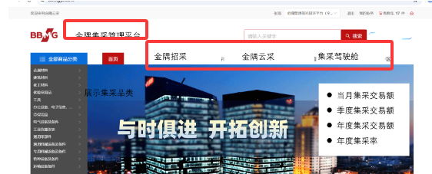 6月25日部署
2 | 首页显示 | 页面跳转 | 集采管理首页可以跳转“ 招采首页、 云采首页 、集采驾驶舱”； |  | 2025.6.22 | 2025.6.28 | 已完成 | 数科公司 | 张迎乐
 |  | 首页显示效果【腾讯文档】金隅集采管理平台20260622 https://docs.qq.com/slide/DS0NrTHFZQXdWcVdW | 1、头部：“全部商品分类”类目更新； 配置实现：显示一级类目，点击>,显示二级、三级、四； |  | 2025.6.22 | 2025.6.28 | 已完成
 |  |  | 2、核心指标：月、季度、年度、集采率更新； ①0630：默认6月金额； ②二阶段完成自动取值； |  | 2025.6.22 | 2025.6.28 | 已完成
 |  |  | 3、集团一级集采品类采购情况更新； ①0630：默认6月金额； ②二阶段完成自动取值； |  | 2025.6.22 | 2025.6.28 | 已完成
 |  |  | 4、大宗煤炭交易数据更新：交易数据、重点坑口指标、近12个月价格趋势； ①交易数据：显示月、季、年度交易额，0630，上线时，默认6月金额，按月更新； ②重点坑口指标：取《集采驾驶舱》数据； ③近12个月价格趋势：《集采驾驶舱》数据； |  | 2025.6.22 | 2025.6.28 | 已完成
 |  |  | 5、钢材交易：近12个月价格趋势、交易数据； ①近12个月价格趋势：取《集采驾驶舱》交易金额； ②交易数据：显示月、季、年度交易额，0630，上线时，默认6月金额，按月更新； |  | 2025.6.22 | 2025.6.28 | 已完成
 |  |  | 6、集采规模：二级集团集采率排名、各二级集团交易金额； ①二级集团集采率排名：0630，上线时，默认6月底的排名； ②各二级集团交易金额：0630，上线时，默认6月底的金额； |  | 2025.6.22 | 2025.6.28 | 已完成
 |  |  | 7、最新集采交易动态列表显示，分区域显示明细； |  | 2025.6.22 | 2025.6.28 | 关闭
3 | 上线准备 | 初始化数据整理 | 初始化数据整理: 0630上线时，按照截止6月的数据进行统计， |  | 2025.6.22 | 2025.6.25 | 已完成 |  | 张雨
4 | 上线 | 功能上线 | 辛江涛报备，非周四部署 |  |  | 2025.6.29 | 已完成
第二阶段：自动取值 0730
 |  | 集采管理数据集成 http://10.0.54.16:32740/hpc/index.html#/procurementPortal | 集采管理业务统计表，需求梳理 |  | 2026.7.7 | 2026.7.8 | 进行中 |  | 张雨 |  | 0709：完成逻辑梳理，周五和开发进行逻辑评估；
1 | 首页显示 |  | 一、招采平台增加“集采管理数据es”；显示内容包含：板块名称、采购企业、供应商、采购方案/订单编号 交易金额（含税）、公示/下单时间、数据来源、业务名称 二、数据源包含：招采自主招标、非平台录入、云采平台，取值逻辑见附表； 1、招采平台集采业务：取“采购业务分类“=集团集采 、二级集团集采 、区域集采” 的业务； 2、非平台录入：取“采购业务分类=集团集采 、二级集团集采 、区域集采 ”的业务； 3、云采平台取全量业务；云采平台的业务名称，取“订单中”的首行物料的“单品名称” 4、煤炭的：取集采查询报表的业务； 5、机电公司四大类； |  |  | 2026.7.20 | 未开始
 |  |  | 最新集采交易动态列表显示，分二级集团显示； 1、按照交易时间由近到远排序，前10条， 2、是否显示更多？是否支持筛选？ |  | 2026.7.1 | 2026.7.15 | 关闭
 |  |  | 功能部署 |  |  | 2026.7.16 | 未开始
2 | 集采业务台账 | 功能开发 | 台账1：集采日金额统计台账 适用：机电公司四大类目日金额； 《通知！！！--要求企业，非平台录入四大类业务》 |  | 2026.7.1 | 2026.7.15 | 进行中 | 数科公司 | 张迎乐 | 杨、林 | 0709：后端已完成80%
 |  |  | 台账2：集采日计划统计台账 适用：机电公司四大类目日计划；煤炭日计划；云采日计划； |  |  | 2026.7.15 | 进行中 |  |  | 刘、林 | 0709：需求不明确1.云采定时同步功能集采执行单位是什么2.已滞后=0（默认0）逻辑是什么3.当月计划总数=全部-订单异常-已保存（昨天没有将订单异常和已保存的订单过滤掉，以哪个为准
 |  |  | 台账3:煤炭重点坑口日指标 适用：煤炭重点坑口指标；煤炭月价格趋势； |  |  | 2026.7.15 | 进行中 |  |  | 杨 | 0709：暂未开始
 |  |  | 台账4：价格趋势维护 适用：钢材月价格趋势； |  |  | 2026.7.15 | 进行中（20%） |  |  | 刘、林 | 0709：已完成20%
 |  | 功能验证 | 功能验证及调优 | 5 | 2026.7.1 | 2026.7.17 | 未开始
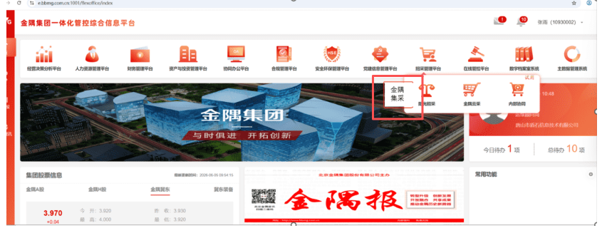
3 | 自动取值 | 功能开发 | 自动取值： 1、首页“全部商品分类”类目更新； 2、核心指标：月、季度、年度、集采率更新； 3、集团一级集采品类采购情况更新； 4、大宗煤炭交易数据更新：交易数据、重点坑口指标、近12个月价格趋势； 5、钢材交易：近12个月价格趋势、交易数据； 6、集采规模：交易数据、各二级集团交易金额； 7、品类采购占比； 8、二级集团集采率排名； 9、集采交易动态列表显示，按全部、各二级集团显示明细； | 12 | 2026.7.1 | 2026.7.24 | 未开始 | 数科公司 | 张迎乐
 |  | 功能验证 | 测试及调优 | 3 | 2026.7.27 | 2026.7.29 | 未开始 | 数科公司
4 | 集团统一门户跳转 | 集团统一门户跳转 | 图标设计 |  |  | 2026.6.30 | 已完成 | 数科公司 | 孟静
 |  |  | 集团统一门户“”招采管理平台“下增加“金隅集采” |  |  | 2026.7.10 | 已完成
 |  |  | 集采门户地址为：jc.bbmgzc.com； ---配置即可； |  |  | 2026.7.10 | 未开始
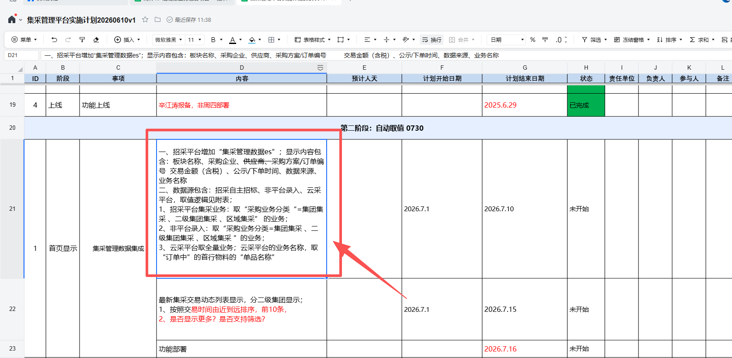
 |  |  | 权限控制：集团高层有“金隅集团-集采管理门户”权限用户有跳转权限 | 1 |  | 2026.7.10 | 已完成 | 数科公司 | 张迎乐
 |  | 功能验证 | 测试及调优 |  |  | 2026.7.10！！ | 已完成
5 | 上线 | 功能上线 |  |  |  | 2026.7.30 | 已完成
第三阶段：品类管理
1 | 品类管理 | 需求梳理 | 品类管理 1、增加【集采类目维护台账】，集采类目类型： 集团级、 二级集团级、 区域级；适用范围平台、BU**、区域？？？ 2、品类增加后自动更新门户； 3、后续和什么业务相关； |  |  | 2026.7.30 | 未开始 | 数科公司 | 张雨
 |  | 功能开发 |  |  |  | 2026.8.20 | 未开始
 |  | 功能测试 |  |  |  | 2026.8.26 | 未开始
2 | 上线 | 功能上线 |  |  |  | 2026.8.27 | 未开始

集采业务台账界面
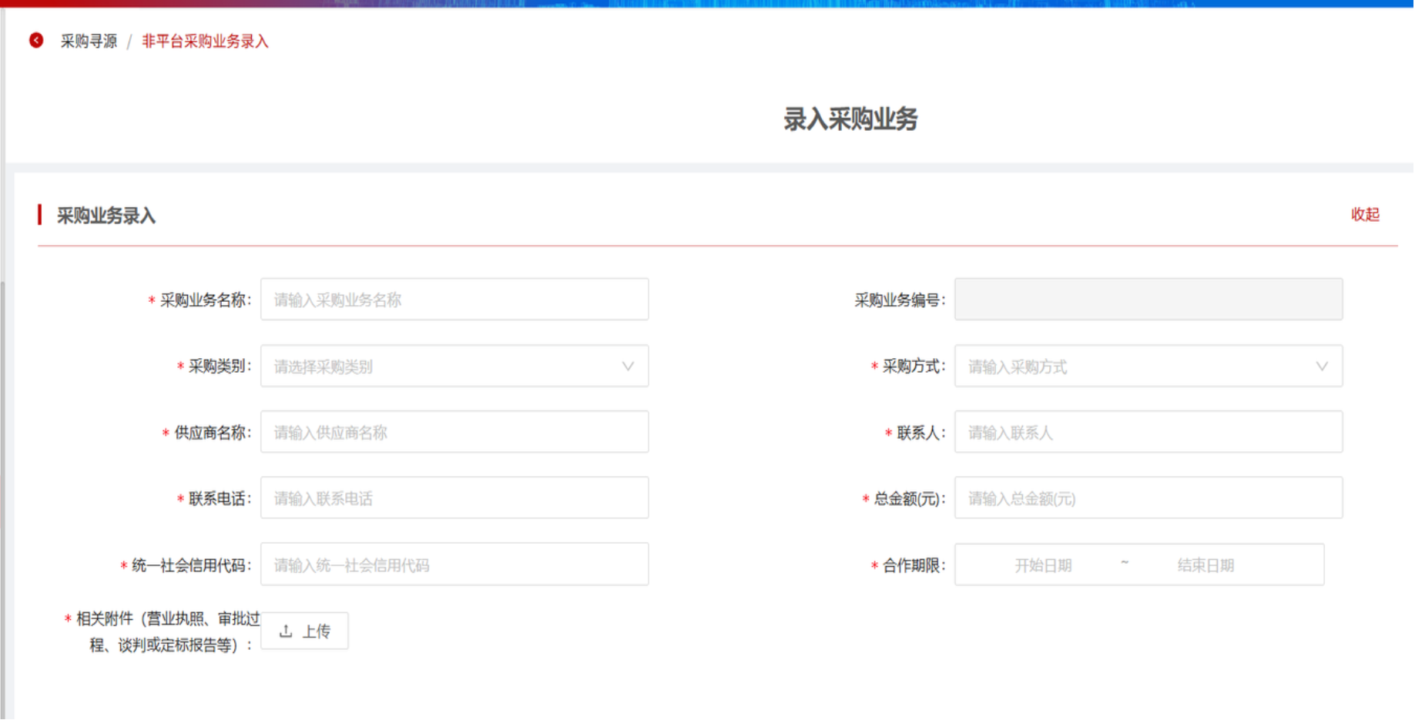
集采首页 | http://10.0.54.16:32740/hpc/index.html#/procurementPortal

需求 | 招采平台增加“集采业务管理台账”， 1、机电公司四大类目日金额；--台账1-集采日金额统计台账 2、机电公司四大类目日计划；--台账2-集采日计划统计台账 3、钢材月价格趋势；---台账4-价格趋势维护 4、 煤炭交易指标；--- 4、煤炭日计划；---台账2-集采日计划统计台账 5、煤炭重点坑口指标；--台账3-煤炭重点坑口日指标 6、煤炭月价格趋势；---台账4--价格趋势维护 7、云采日计划；--台账2-集采日计划统计台账

台账1 | 集采日金额统计台账 1、招采平台增加一集菜单“集采业务管理台账”；二级菜单增加“日金额统计台账” 2、新增”集采管理-执行单位集采管理岗”，此岗位有此菜单操作及查询权限； 3、集采执行单位每日10：00点完成前一日的日金额统计： 4、每日24：00系统按照“统计日期”自动取前一日的数据并自动更新“集采驾驶舱”；如7月2日24点，取“统计日期=7月1日”的数据； 5、台账支持数据查询、筛选、新增、修改、删除、导出； a、新增：录入后直接发布；发布后，支持【修改、删除】， b、修改：点击【修改】，可对“集采执行单位、集团集采类目、统计日期、采购企业、交易金额（含税/元）、所属板块”进行修改； c、删除：点击【删除】，可对本行进行删除； d、修改后系统记录每次最新的“发布时间和操作人”； 6、支持查询结果的导出，导出字段包括：集采日金额统计流水号、集采执行单位、集团集采类目、统计日期、采购企业、 采购金额（含税）、所属板块 、发布时间、创建人； |  |  |  |  |  |  | s
 | 查询条件

 | 流水号 | 文本 | 集采执行单位 | 组织机构控件 | 所属板块 | 数据字典 | 采购企业 | 组织机构控件

 | 统计日期 | 开始日期~结束日期 | 集采类目 | 数据字典

 | +录入集采日金额统计信息 |  | 导出excel

 | 序号 | 集采日金额统计流水号 | 集采执行单位 | 集采类目 | 统计日期 | 采购企业 | 交易金额（含税/元） | 所属板块 | 发布/修改时间 | 创建人 | 操作
 | 1 | JCRJE-20251201-001 | 机电公司 | 钢材 | 2026.7.1 | 唐山分公司 | 500 | 水泥集团 | 2026.7.2 14：00 | 张三 | 修改 | 删除
 | 2 | JCRJE-20251201-002 | 机电公司 | 钢材 | 2026.7.1 | 唐山分公司 | 550 | 水泥集团 | 2026.7.2 14：00 | 张三 | 修改 | 删除
 | 3 | JCRJE-20251201-003 | 机电公司 | 电缆 | 2026.7.1 | 唐山分公司 | 600 | 水泥集团 | 2026.7.2 14：00 | 张三

 | | 集采日金额信息录入
 | 集采执行单位 | 调用“组织机构控件”
 | 集采计划日统计流水号 | 提交后，自动生成： JCRJE-年月日-三位琉水；如 JCRJE-20260701-001
 | 集采类目 | 数据字典：钢材、电线电缆、润滑剂、轴承及备件
 | 统计日期 | 日期控件，如2026.7.1
 | 采购企业 | 调用“组织机构控件”
 | 交易金额（含税/元） | 数值型，保留2位小数
 | 所属板块 | 根据“采购企业”自动带出所属板块
 |  |  |  | 发布

台账2 | 集采日计划统计台账 一、支持北分和机电手工录入；云采定时同步； 1、招采平台一级菜单”集采业务管理台账“；下增加二级菜单”集采日计划统计台账“； 2、”集采管理-执行单位集采管理岗”，此岗位有此菜单操作及查询权限； 3、集采执行单位需要每天24点前维护当月集采物资的计划执行情况；发布后纳入集采驾驶舱【集采计划分析】； 4、每日24：00系统按照“统计日期”自动取前一日的数据并自动更新“集采驾驶舱”；如7月2日24点，取“统计日期=7月1日”的数据； 5、台账支持数据查询、筛选、新增、修改、删除、导出； a、新增：录入后直接发布；发布后，支持【修改、删除】， b、修改：点击【修改】，可对“集采执行单位、集采类目、统计日期、当月计划总数量、当月响应数量、当月执行中数量 当月已完成数量、当月已滞后数量”进行修改； c、删除：点击【删除】，可对本行进行删除； d、修改后更新“发布时间和操作人”； ———————— 二、云采计划数据定时同步： 1、每天早起10：00定时同步云采平台当月1日至前一日的计划数据； 2、统计范围：云采所有的还是只统计办公文具、办公设备？ 3、当月计划统计情况： ①当月计划总数=全部-订单异常-已保存 ②已响应=总数-供应商待确认; ③执行中=总数-已完成=待审批+待发货+待收货 ④已完成=总数-待审批-待发货-待收货； ⑤已滞后=0（默认0） ⑥待审批=供应商待确认+企业待审批 4、同步云采的，“集采执行单位、集采类目”均默认“云采平台”； 5、同步云采平台的不允许修改、删除； 6、同步云采平台的，发布时间为接口”同步时间“，统计日期为”前一日“，操作人为“系统自动” ----------------- 三、增加统计行， 1、显示“截止当前日期的前一日累计数量（2026.1.1起）”；此数据不跟随查询条件变动； 2、每天晚上24:00系统按照统计行 中的 响应率、执行率、完成率、滞后率，自动更新【集采驾驶舱-集采计划分析】模块；

 | 查询条件

 | 流水号 |  | 集采执行单位 |  | 统计日期 | 时间控件 | 发布日期 | 时间控件

 | +录入集团集采日计划统计信息 |  | 导出excel
统计行 | 截止当前日期的 前一日累计数量 （2026.1.1起） | 计划总数量： | 每个月最后一天的“当月计划总数量”+当前月当前日期前一日的“当月计划总数量”的累计值； | 响应数量/率： | 1、响应数量=每个月最后一天的“当月响应数量”+当前月当前日期前一日的“当月响应数量”的累计值； 2、响应率=响应数量/计划总数量*100% | 执行中数量/率： | 1、执行中数量：每个月最后一天的“当月执行中数量”+当前月当前日期前一日的“当月执行中数量”的累计值； 2、执行率=执行中数量/计划总数量*100% | 已完成数量： | 1、已完成数量：每个月最后一天的“当月已完成数量”+当前月当前日期前一日的“当月已完成数量”的累计值； 2、完成率=已完成数量/计划总数量*100% | 已滞后数量： | 1、已滞后数量：每个月最后一天的“当月已滞后数量”+当前月当前日期前一日的“当月已滞后数量”的累计值； 2、滞后率=1-响应率-执行率-完成率
 | 序号 | 集采计划日统计流水号 | 集采执行单位 | 集采类目 | 统计日期 | 当月计划总数量 | 当月响应数量 | 当月执行中数量 | 当月已完成数量 | 当月已滞后数量 | 发布时间 | 操作人 | 操作
 | 1 | JCJH-20251201-001 | 水泥北分 | 煤炭 | 2026.7.1 | 566 | 500 | 90 | 400 | 10 | 2026.7.2 | 张三 | 修改 | 删除
 | 2 | JCJH-20251201-002 | 水泥北分 | 煤炭 | 2026.7.2 | 600 | 550 | 40 | 500 | 10 | 2026.7.2 | 张三 | 修改 | 删除
 | 2 | JCJH-20251201-003 | 云采平台 | 云采平台 | 2026.7.1 | 600 | 550 | 40 | 500 | 10 | 2026.7.2 | 系统自动
 | 2 | JCJH-20251201-003 | 水泥北分 | 煤炭 | 2026.8.1 | 600 | 550 | 40 | 500 | 10 | 2026.7.2 | 系统自动

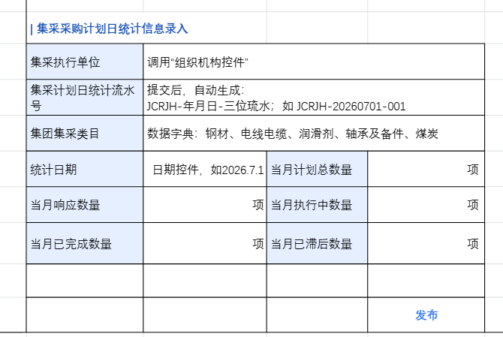
 | | 集采采购计划日统计信息录入
 | 集采执行单位 | 调用“组织机构控件”
 | 集采计划日统计流水号 | 提交后，自动生成： JCRJH-年月日-三位琉水；如 JCRJH-20260701-001
 | 集团集采类目 | 数据字典：钢材、电线电缆、润滑剂、轴承及备件、煤炭
 | 统计日期 | 日期控件，如2026.7.1 | 当月计划总数量 | 项
 | 当月响应数量 | 项 | 当月执行中数量 | 项
 | 当月已完成数量 | 项 | 当月已滞后数量 | 项

 |  |  |  | 发布

台账3 | 煤炭重点坑口日指标 1、一级菜单“集采业务管理台账”下增加二级菜单“煤炭重点坑口日指标管理”；此功能支持录入、导出、删除及修改功能； 2、”集采管理-执行单位集采管理岗”有此菜单权限； 3、执行单位需每日24点前完成“前一日重点坑口及港口煤炭价格”；发布后自动更新【集采驾驶舱-煤炭重点坑口日指标】； 4、驾驶舱-煤炭重点坑口日志表（右中），按照最新的发布日显示当日价格； 5、新增：招采录入后直接发布； 6、修改：支持数据修改，修改内容包括“集采执行单位、坑口1名称、坑口1日价格、坑口2名称 、坑口2日价格、坑口3名称、 坑口3日价格、坑口4名称、坑口4价格”； 7、删除：点击【删除】，可对本行进行删除； 8、修改后更新“发布时间和操作人”；

 | 查询条件
 | 流水号 |  | 集采执行单位 |  | 发布时间

 | +录入煤炭重点坑口日指标 |  | 导出excel

 | 序号 | 煤炭重点坑口日指标流水 | 集采执行单位 | 坑口1名称 | 坑口1日价格 | 坑口2名称 | 坑口2日价格 | 坑口3名称 | 坑口3日价格 | 坑口3名称 | 坑口3日价格 | 坑口4名称 | 坑口4名称 | 坑口5名称 | 坑口5名称 | 发布时间 | 操作人 | 操作
 | 1 | JCKK-20251208-001 | 水泥北分 | 大海则5200大卡 | 529 | 金鸡滩5600大卡 | 550 | 转龙湾5500大卡 | 575 | 环渤海5500大卡 | 806 | 环渤海5500大卡 | 806 | 环渤海5500大卡 | 806 | 2025.12.08 12：00：00 | 张三 | 修改 | 删除
 | 2 | JCKK-20251208-002 | 水泥北分 | 大海则5200大卡 | 529 | 金鸡滩5600大卡 | 550 | 转龙湾5500大卡 | 575 | 环渤海5500大卡 | 806 | 环渤海5500大卡 | 806 | 环渤海5500大卡 | 806 | 2025.12.08 12：00：00 | 张三 | 修改 | 删除
 | 3 | JCKK-20251208-003 | 水泥北分 | 大海则5200大卡 | 529 | 金鸡滩5600大卡 | 550 |  |  |  |  |  |  |  |  | 2025.12.08 12：00：00 | 张三 | 修改 | 删除

 | | 煤炭重点坑口日指标录入
 | 集采执行单位 | 调用“组织机构控件” | 发布日期 | 默认提交日期 |  | 集采执行单位 | 调用“组织机构控件” | 发布日期 | 默认提交日期 |  | 集采执行单位 | 调用“组织机构控件” | 发布日期 | 默认提交日期 |  |  | 序号 | 煤炭重点坑口日指标流水 | 集采执行单位 | 坑口名称 | 价格 | 发布时间 | 操作人 | 操作
 | 坑口名称 |  | 坑口今日含税价格 |  |  | 坑口名称 | 坑口今日含税价格 |  |  |  | 坑口名称 | 坑口今日含税价格 |  |  |  |  |  | JCKK-20251208-001 | 北分 | 123 | 540 | 2025.12.08 12：00：00 | 张三 | 修改 | 删除
 | 坑口1 | 金鸡滩5000大卡 | 540 | 元/吨 |  | 坑口1 | 123 | 540 | 元/吨 |  | 环渤海5500大卡 | 540 | 元/吨 |  |  |  |  | JCKK-20251208-001 | 北分 | 789 | 600 | 2025.12.08 12：00：00 | 张三 | 修改 | 删除
 | 坑口2 | 金鸡滩5600大卡 | 530 | 元/吨 |  | 坑口2 | 789 | 600 | 元/吨 |  | 环渤海5000大卡 | 600 | 元/吨
 | 坑口3 | 金鸡滩5600大卡 | 540 | 元/吨 |  | 坑口3 | 手工录入 | 手工录入 | 元/吨
 | 坑口4 | 金鸡滩5300大卡 | 540 | 元/吨 |  | 坑口4 | 手工录入 | 手工录入 | 元/吨
 | 坑口5 | 金鸡滩5000大卡 | 540 | 元/吨 |  | 坑口5 | 手工录入 | 手工录入 | 元/吨
 |  |  |  | 发布 |  |  |  |  | 发布 |  |  |  |  | 发布

台账4 | 价格趋势维护 1、一级菜单“集采业务管理台账”下增加二级菜单，“价格趋势维护”，支持录入、导出、查询功能； 2、集采管理-执行单位集采管理岗”有此菜单权限； 3、每月1号-4日维护上月煤炭/钢材月成交价格； 4、台账支持数据查询、筛选、新增、修改、删除、导出； a、新增：录入后直接发布；发布后，支持【修改、删除】， b、修改：点击【修改】，可对“集采执行单位、年度、月份、类目、指标、价格（元）”进行修改； c、删除：点击【删除】，可对本行进行删除； d、修改后更新“发布时间和操作人”； 5、点击【发布】后自动更新【集采驾驶舱-煤炭/钢材近12个月价格趋势】；取系统中当前月份前12个月的指标数据；

 | 查询条件
 | 流水号 |  | 集采执行单位 |  | 发布时间

 | +录入价格趋势 |  | 导出excel

 | 序号 | 近12个月价格趋势流水 | 集采执行单位 | 年度 | 月份 | 类目 | 指标 | 价格（元） | 发布时间 | 创建人 | 操作
 | 1 | JGQS-20251208-001 | 水泥北分 | 2025 | 11 | 煤炭 | 煤炭月成交价格 | 890 | 2025.12.08 12：00：00 | 张三 | 修改 | 删除
 | 1 | JGQS-20251208-001 | 水泥北分 | 2025 | 12 | 煤炭 | 煤炭月环渤海价格 | 890 | 2025.12.08 12：00：00 | 张三 | 修改 | 删除
 | 2 | JGQS-20251208-001 | 机电公司 | 2025 | 12 | 钢材 | 钢材月成交价格 | 640 | 2025.12.08 12：00：00 | 张三 | 修改 | 删除

 | | 价格趋势录入
 | 集采执行单位 | 调用“组织机构控件” | 发布日期 | 默认提交日期
 | 年度 | 年度控件 | 月份 | 【月度控件】
 | 类目 | 指标 | 价格（元）
+ - | 选择框：煤炭、钢材 | 选择框，根据类目显示对应的指标； 1、类目选择“煤炭”，可选择： 煤炭月成交价格、 煤炭月环渤海价格； 2、类目选择“钢材”，可选择 钢材月成交价格、 螺纹月成交价格、 中厚板月成交价格 | 整数
+ - | 煤炭 | 煤炭月成交价格 | 645
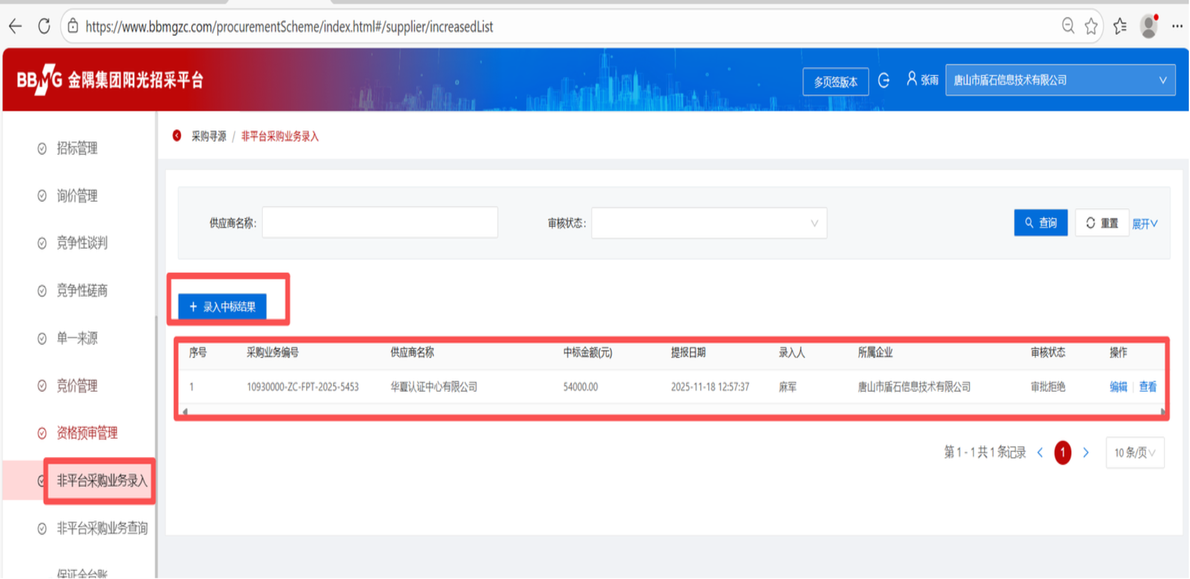
+ - | 煤炭 | 煤炭月环渤海价格 | 650
 |  |  |  | 发布

 | 序号 | 板块名称 | 采购企业 | 采购方案/订单编号 | 业务名称 | 交易金额（含税） | 公示/下单时间
 | 系统自动 | 取采购企业所属板块 | 采购企业业务名称 | 1.招采平台自主招标业务：招标编号 2.非平台录入;非平台录入业务编号； 3.云采内部协同：订单po编号； | 1.招采平台自主招标业务：采购方案名称 2.非平台录入;采购业务名称； 3.云采内部协同：云采平台的业务名称，取“订单中”的首行物料的“单品名称”；命名规则：***等商品采购 | 1.招采平台自主招标业务：中标供应商的中标金额； 2.非平台录入：取业务含税总价; 3.云采内部协同：订单金额； | 1.招采平台自主招标业务：中标结果公示时间 2.非平台录入;业务最终审批通过时间； 3.云采内部协同：订单审批通过时间；

自动取值v2
核心放在招采 启用新域名 取报表 招采 非平台录入 云采 煤炭 机电 取值开始时间 ：2026.1.1，分子从7月1日开始 结束时间取当前前一天；当日 叫法 改成 日
序号 | 内容 | 备注 | 逻辑 | 招采 | 非平台录入 | 云采 | 煤炭 | 机电 | 累计
1 | 首页“全部商品分类”类目更新； | 1、显示一级集采类目； 2、点击更多，显示二级、三级、四级； 3、招采平台增加【集采类目维护台账】，集采类目类型： 集团级、 二级集团级、 区域级；适用范围平台、BU**、区域？？？ | 1、类目管理到几级？ 2、不同二级集团对应不同的类目？ 3、区域范围要关联二级集团？取和级 |  |  |  |  |  |  | 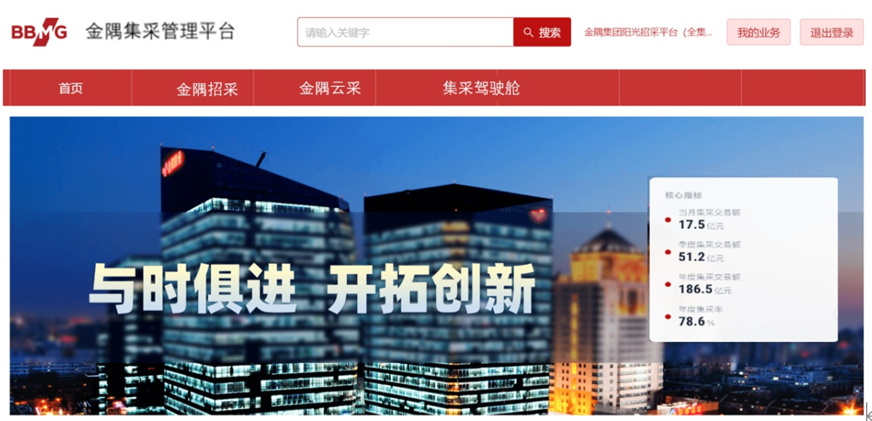
2 | 核心指标：当月集采交易额、季度、年度、集采率更新；
 | 当月集采交易额 | 1、查询日所在月的累计金额；（1日~前一日）； 2、非平台录入中排除 机电四大类、煤炭；（即排除企业自行通过非平台补录）; 3、云采平台排除“供应商是机电的&四类的”？？？ | 1、通过《集采管理业务统计报表》; 2、取查询日所在当月，”公示/下单时间=当月1日0：00~查询日前一日24:00“的“交易金额”； 3、排除”数据来源=非平台录入“&“是否集采=是”&<”供应商=机电公司“或者””供应商=北分“的>； | 0 | 0 | 2318.39 | 43457.56 | 1912.21 | 47688.16
 | 季度集采交易额 | 查询日所在季度的累计金额； | 1、通过《集采管理业务统计报表》; 2、取查询日所在季度，”公示/下单时间=当前季度1日0：00~查询日前一日24:00“的“交易金额”； 3、排除”数据来源=非平台录入“&“是否集采=是”&<”供应商=机电公司“或者””供应商=北分“的>； | 0 | 0 | 7593.94 | 155356.17 | 6147.28 | 169097.39
 | 年度集采交易额 | 查询日所在年度的累计金额 | 1、通过《集采管理业务统计报表》; 2、取查询日所在年度，”公示/下单时间=当前年度1月1日0：00~查询日前一日24:00“的“交易金额”； 3、排除”数据来源=非平台录入“&“是否集采=是”&<”供应商=机电公司“或者””供应商=北分“的>； | 0 | 0 | 14903.46 | 223942.75 | 9893.77 | 248739.98
 | 平台总额（分母） | 招采自采+非平台录入+（1-5） | 怎么取？招采自采是否包含机电公司的？ | 1329205.73 | 497272.7 | 14903.46 | 223942.75 | 9893.77 | 2075218.41
 | 集采率 | 分母：交易金额=招采自主招标+非平台录入+1-5 | 分母如何取值？？！！！！！！！！ |  |  | -供应商是机电的&四类的 |  |  | 11.99%
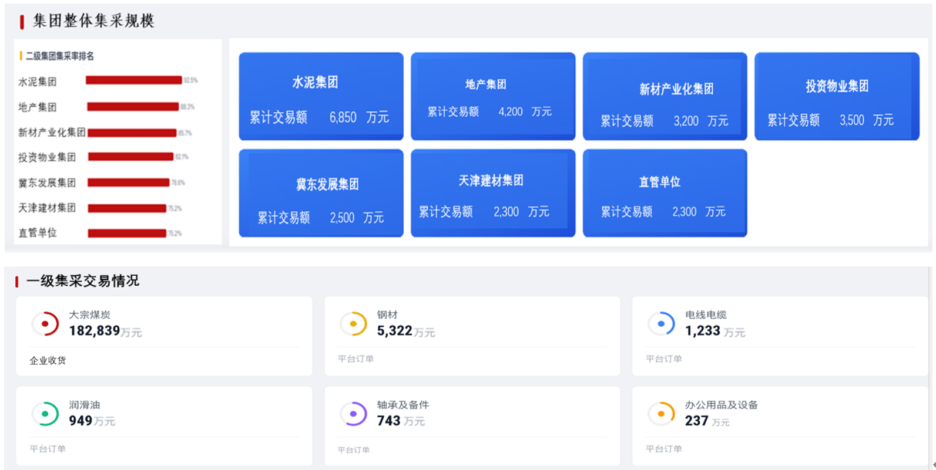
6 | 集采规模：交易数据、各二级集团交易金额；
 | 水泥集团交易率 | 煤炭可以区分板块、招采可以区分板块、非平台录入可以区分板块、云采可以区分板块； 机电公司的无法区分板块？？？ | 水泥集团交易额/平台总金额*100% |  |  |  | 238461.48 | 2075218.41 | 11.49%
 | 地产集团交易率 |  | 地产集团交易额/平台总金额*100% |  |  |  | 476.37 | 2075218.41 | 0.02%
 | 新材产业化交易率 |  | 新材产业化交易额/平台总金额*100% |  |  |  | 1820.2 | 2075218.41 | 0.09%
 | 投资物业集团交易率 |  | 投资物业集团交易额/平台总金额*100% |  |  |  | 1240.35 | 2075218.41 | 0.06%
 | 冀东发展集团交易率 |  | 冀东发展集团交易额/平台总金额*100% |  |  |  | 4371.27 | 2075218.41 | 0.21%
 | 天津建材集团交易率 |  | 天津建材集团交易额/平台总金额*100% |  |  |  | 126.88 | 2075218.41 | 0.01%
 | 直管单位交易率 |  | 直管单位交易额/平台总金额*100% |  |  |  | 1378.13 | 2075218.41 | 0.07%
 | 水泥集团交易额 | 水泥集团，2026年1月1日至查询前一日的集采交易金额 | 1、通过《集采管理业务统计报表》; 2、"公示/下单时间=2026.1.1---查询日前一天"&所属板块=水泥集团的交易金额 | 0 | 0 | 11115.79 | 223942.75 | 3402.94 | 238461.48 | 1.111579 | 11115.788739
 | 地产集团交易额 | 地产集团，2026年1月1日至查询前一日的集采交易金额 | 1、通过《集采管理业务统计报表》; 2、"公示/下单时间=2026.1.1---查询日前一天"&所属板块=地产集团的交易金额 | 0 | 0 | 476.37 | 0 | 0 | 476.37 | 0.047637 | 476.368178
 | 新材产业化交易额 | 新材产业化，2026年1月1日至查询前一日的集采交易金额 | 1、通过《集采管理业务统计报表》; 2、"公示/下单时间=2026.1.1---查询日前一天"&所属板块=新材产业化的交易金额 | 0 | 0 | 542.92 | 0 | 1277.28 | 1820.2 | 0.054292 | 542.920391
 | 投资物业集团交易额 | 投资物业集团，2026年1月1日至查询前一日的集采交易金额 | 1、通过《集采管理业务统计报表》; 2、"公示/下单时间=2026.1.1---查询日前一天"&所属板块=投资物业集团的交易金额 | 0 | 0 | 1240.35 | 0 | 0 | 1240.35 | 0.124035 | 1240.351821
 | 冀东发展集团交易额 | 冀东发展集团，2026年1月1日至查询前一日的集采交易金额 | 1、通过《集采管理业务统计报表》; 2、"公示/下单时间=2026.1.1---查询日前一天"&所属板块=冀东发展集团的交易金额 | 0 | 0 | 24.31 | 0 | 4346.96 | 4371.27 | 0.002431 | 24.305197
 | 天津建材集团交易额 | 天津建材集团，2026年1月1日至查询前一日的集采交易金额 | 1、通过《集采管理业务统计报表》; 2、"公示/下单时间=2026.1.1---查询日前一天"&所属板块=天津建材集团的交易金额 | 0 | 0 | 125.59 | 0 | 1.29 | 126.88 | 0.012559 | 125.594058
 | 直管单位交易额 | 其他二级集团，2026年1月1日至查询前一日的集采交易金额 | 1、通过《集采管理业务统计报表》; 2、"公示/下单时间=2026.1.1---查询日前一天"交易金额-上述几个板块的 | 0 | 0 | 1378.13 | 0 | 0 | 1378.13
3 | 集团一级集采品类采购情况更新；（万元）
 | 大宗煤炭（万元） | SAP收货金额 | 1、通过《集采管理业务统计报表》; 2、取“公示/下单时间=2026.1.1-查询日前一天”&“数据来源=SAP”的“交易金额”; 3、每天1：00，定时同步 |  |  |  |  |  | 223942.75
 | 钢材（万元） |  | 1、通过《集采业务台账-集采日金额统计台账》 2、取”集采类目=钢材“&”统计日期=2026.1.1-查询日前一天“的”交易金额“； 3、转换成”万元“； |  |  |  |  |  | 6,438.68
 | 电线电缆（万元） |  | 1、通过《集采业务台账-集采日金额统计台账》 2、取”集采类目=电线电缆“&”统计日期=2026.1.1-查询日前一天“的”交易金额“； 3、转换成”万元“； |  |  |  |  |  | 1,418.77
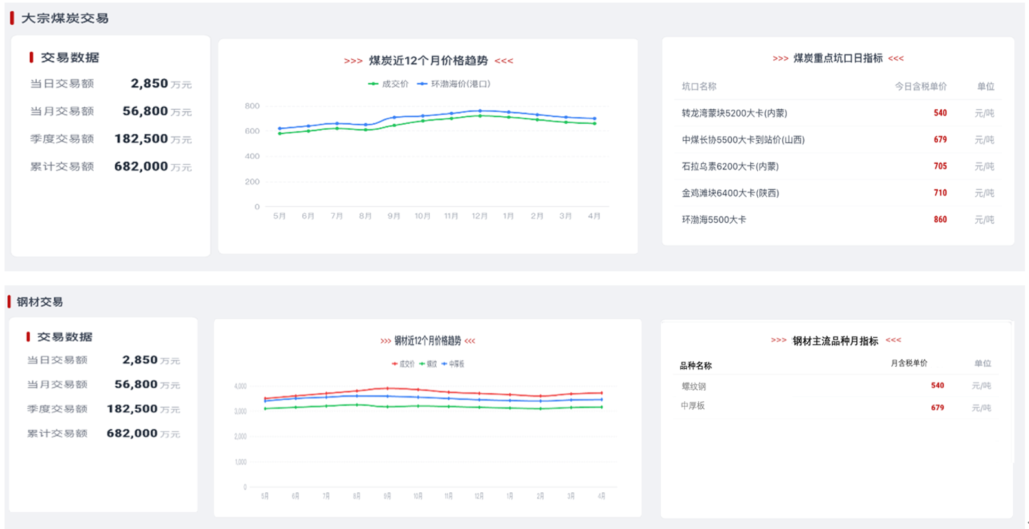
 | 润滑油（万元） |  | 1、通过《集采业务台账-集采日金额统计台账》 2、取”集采类目=润滑油“&”统计日期=2026.1.1-查询日前一天“的”交易金额“； 3、转换成”万元“； |  |  |  |  |  | 1,127.92
 | 轴承及备件（万元） |  | 1、通过《集采业务台账-集采日金额统计台账》 2、取”集采类目=轴承及备件“&”统计日期=2026.1.1-查询日前一天“的”交易金额“； 3、转换成”万元“； |  |  |  |  |  | 908.40
 | 办公用品及设备（万元） | 云采全量-前5类 | 1、通过《集采管理业务统计报表》; 2、"公示/下单时间=2026.1.1---查询日前一天"&数据来源=内部协同”； 3、排除云采中机电公司的4大类？？？ |  |  |  |  |  | 14903.46
4 | 大宗煤炭交易数据更新：交易数据、重点坑口指标、近12个月价格趋势；
 | 日交易额（万元） | 查询日前一日的sap供应商为北分的煤炭入库金额 | 1、通过《集采管理业务统计报表》; 2、"公示/下单时间=查询日前一天"&数据来源=SAP”的交易金额； |  |  |  |  |  | 不显示日交易额
 | 当月交易额（万元） | 查询日所在月的煤炭入库金额 | 1、通过《集采管理业务统计报表》; 2、"公示/下单时间=查询日所在月1日0:00-查询日前一天24:00"&数据来源=SAP”的交易金额； |  |  |  |  |  | 43457.56
 | 季度交易额（万元） | 查询日所在季度的煤炭入库金额 | 1、通过《集采管理业务统计报表》; 2、"公示/下单时间=查询日所在月季度1日0:00-查询日前一天24:00"&数据来源=SAP”的交易金额； |  |  |  |  |  | 155356.17
 | 累计交易额（万元） | ***开始~查询日前一日的煤炭入库金额 | 1、通过《集采管理业务统计报表》; 2、"公示/下单时间=2026.1.1 0:00-查询日前一天24:00"&数据来源=SAP”的交易金额； |  |  |  |  |  | 223942.75
 | 煤炭重点坑口指标 | 同《集采驾驶舱》---后续增加台账 | 1、集采驾驶舱根据《集采业务台账-煤炭重点坑口日指标》发布后自动更新； 2、取《集采驾驶舱》 |  |  |  |  |  | 取集采驾驶舱
 | 煤炭近12个月价格趋势； | 同《集采驾驶舱》---后续增加台账 | 1、集采驾驶舱根据《集采业务台账-价格趋势》发布后自动更新； 2、取《集采驾驶舱》 |  |  |  |  |  | 取集采驾驶舱
5 | 钢材交易：近12个月价格趋势、交易数据；
 | 当日交易额（万元） | 1、查询日的前一日的供应商为机电公司的钢材订单金额； 2、同《集采驾驶舱》---后续增加台账 | 1、通过《集采业务台账-集采日金额统计台账》 2、取”集采类目=钢材“&”统计日期=查询日前一天“的”交易金额“； 3、转换成”万元“； |  |  |  |  |  | 不显示日交易额
 | 当月交易额（万元） | 1、查询日所在月的供应商为机电公司的钢材订单金额； 2、同《集采驾驶舱》---后续增加台账 | 1、通过《集采业务台账-集采日金额统计台账》 2、取”集采类目=钢材“&”统计日期=查询日所在月1日 0:00~查询日前一天 24:00“的”交易金额“； 3、转换成”万元“； |  |  |  |  |  | 1,354.75
 | 季度交易额（万元） | 1、查询日所在季度的供应商为机电公司的钢材订单金额； 2、同《集采驾驶舱》---后续增加台账 | 1、通过《集采业务台账-集采日金额统计台账》 2、取”集采类目=钢材“&”统计日期=查询日所在季度 1日 0:00~查询日前一天 24:00“的”交易金额“； 3、转换成”万元“； |  |  |  |  |  | 4264.32
 | 累计交易额（万元） | ***开始~查询日前一日的煤炭入库金额 | 1、通过《集采业务台账-集采日金额统计台账》 2、取”集采类目=钢材“&”统计日期=2026.1.1 0:00~查询日前一天 24:00“的”交易金额“； 3、转换成”万元“； |  |  |  |  |  | 6438.68
 | 钢材近12个月价格趋势 | 同《集采驾驶舱》---后续增加台账 | 1、集采驾驶舱根据《集采业务台账-价格趋势维护》发布后自动更新； 2、取《集采驾驶舱》 |  |  |  |  |  | 取集采驾驶舱
 | 钢材主流品种月指标-螺纹钢 |  | 1、集采驾驶舱根据《集采业务台账-价格趋势维护》发布后自动更新； 2、取《集采驾驶舱》 |  |  |  |  |  | 3275.79
 | 钢材主流品种月指标-中厚板 |  | 1、集采驾驶舱根据《集采业务台账-价格趋势维护》发布后自动更新； 2、取《集采驾驶舱》 |  |  |  |  |  | 3703.68

自动取值-备用
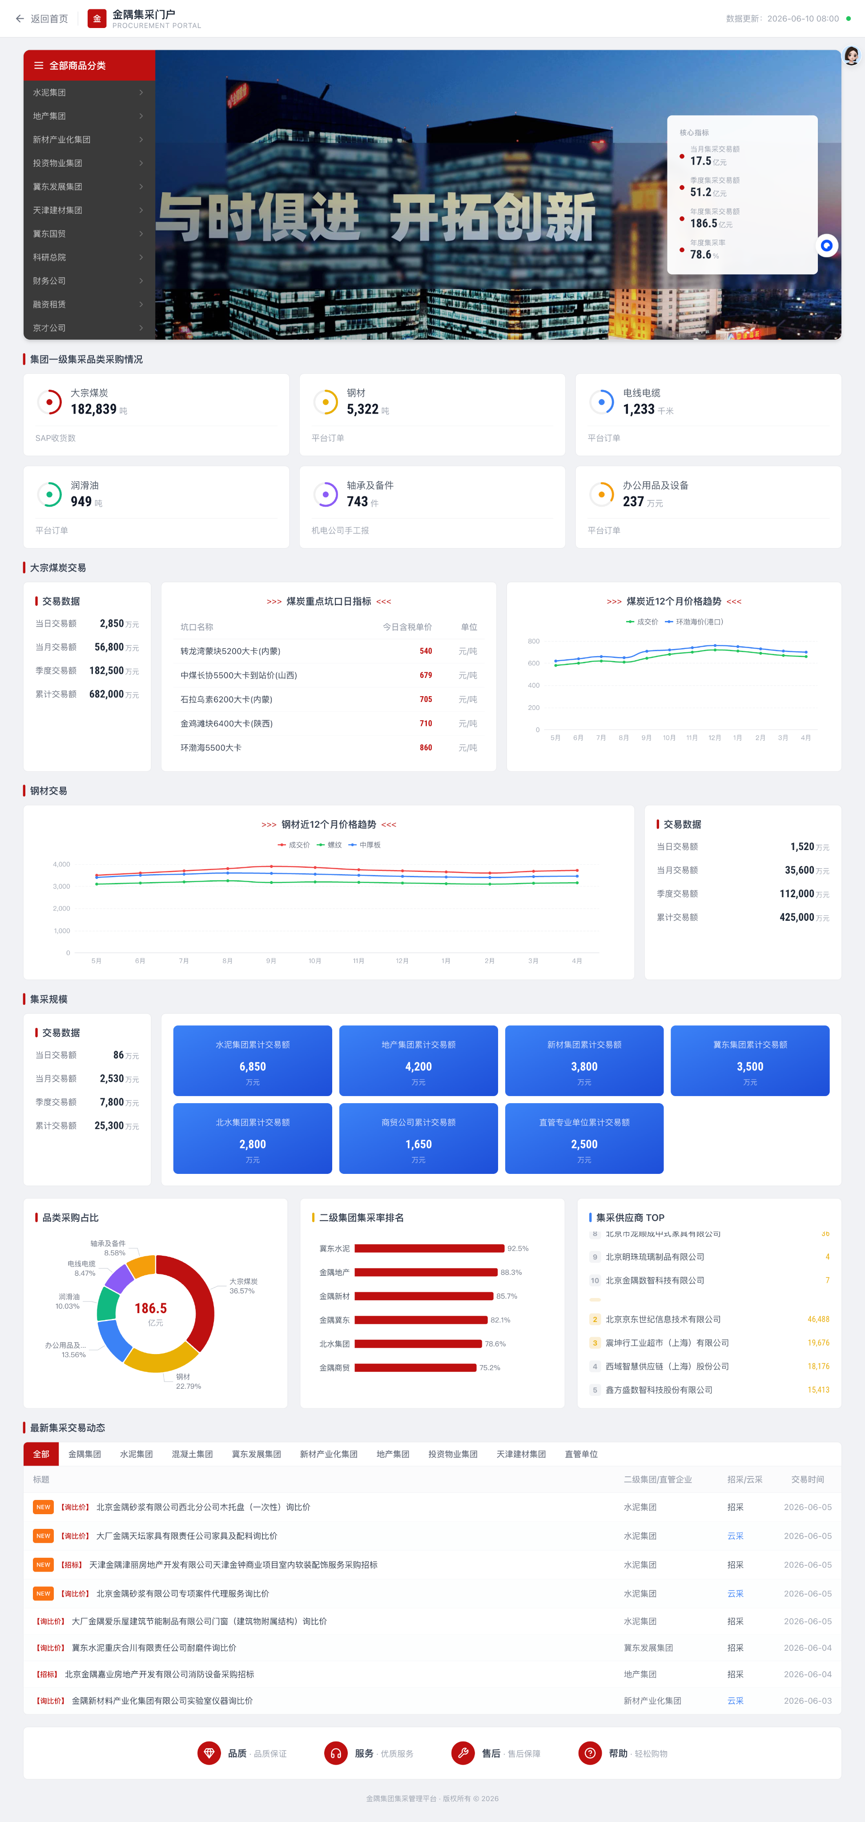
核心放在招采 启用新域名 取报表 招采 非平台录入 云采 煤炭 机电 取值开始时间 ：2026.1.1，分子从7月1日开始 结束时间取当前前一天；当日 叫法 改成 日
序号 | 内容 | 逻辑 | 备注 | 实现方式
1 | 首页“全部商品分类”类目更新； | 1、显示一级集采类目； 2、点击更多，显示二级、三级、四级； 3、招采平台增加【集采类目维护台账】，集采类目类型： 集团级、 二级集团级、 区域级；适用范围平台、BU**、区域？？？ | 1、类目管理到几级？ 2、不同二级集团对应不同的类目？ 3、区域范围要关联二级集团？取和级 | 配置
2 | 核心指标：当月集采交易额、季度、年度、集采率更新；
 | 当月集采交易额 | 1、查询日所在当月，从1日0：00~前一日24:00的数据； 2、∑（招采平台集采业务&非平台录入集采业务&云采全类业务&煤炭&机电四大类）； ①招采平台集采业务：按”公示时间“属于统计期间的&“采购业务分类“=集团集采 、二级集团集采 、区域集采； 的中标金额； ②非平台录入：按照”审批通过时间“属于统计期间的&“采购业务分类”=集团集采 、二级集团集采 、区域集采 ；的业务含税金额； ③云采平台：按照“下单时间”属于统计期间的&状态=有效的（即状态<>订单异常、已保存、供应商待确认、企业待审批、sap待提交、待确认运费）的订单金额 ④煤炭？ ⑤机电公司 四大类？ | 非平台录入中排除 机电四大类、煤炭
 | 季度集采交易额 | 查询日所在季度的累计金额
 | 年度集采交易额 | 查询日所在年度的累计金额
 | 集采率 | 分母：交易金额=招采自采+非平台录入+1-5 | 分子需初始化
3 | 集团一级集采品类采购情况更新；（数量）
 | 大宗煤炭（万元） | SAP收货数量
 | 钢材（万元）
 | 电线电缆（万元）
 | 润滑油（万元）
 | 轴承及备件（万元）
 | 办公用品及设备（万元） | 云采全量-前5类
4 | 大宗煤炭交易数据更新：交易数据、重点坑口指标、近12个月价格趋势；
 | 当日交易额（万元） | 查询日前一日的sap供应商为北分的煤炭入库金额
 | 当月交易额（万元） | 查询日所在月的煤炭入库金额
 | 季度交易额（万元） | 查询日所在季度的煤炭入库金额
 | 累计交易额（万元） | ***开始~查询日前一日的煤炭入库金额 | 2026-01-01
 | 煤炭重点坑口指标 | 同《集采驾驶舱》---后续增加台账
 | 煤炭近12个月价格趋势； | 同《集采驾驶舱》---后续增加台账
5 | 钢材交易：近12个月价格趋势、交易数据；
 | 钢材近12个月价格趋势 | 同《集采驾驶舱》---后续增加台账
 | 当日交易额（万元） | 1、查询日的前一日的供应商为机电公司的钢材订单金额； 2、同《集采驾驶舱》---后续增加台账
 | 当月交易额（万元） | 1、查询日所在月的供应商为机电公司的钢材订单金额； 2、同《集采驾驶舱》---后续增加台账
 | 季度交易额（万元） | 1、查询日所在季度的供应商为机电公司的钢材订单金额； 2、同《集采驾驶舱》---后续增加台账
 | 累计交易额（万元） | ***开始~查询日前一日的煤炭入库金额
6 | 集采规模：交易数据、各二级集团交易金额；
 | 交易数据：日、月、季度、累计（万元） | 和头部"核心数据"是否重复？？？
 | 水泥集团累计交易额 | 煤炭可以区分板块、招采可以区分板块、非平台录入可以区分板块、云采可以区分板块； 机电公司的无法区分板块？？？
 | 地产集团累计交易额
 | 新材集团累计交易额
 | 冀东集团累计交易额
 | 北水集团累计交易额 | 这是哪？？
 | 商贸公司累计交易额 | 这是哪？？
 | 直管专业单位累计交易额 | 这是哪？？
7 | 品类采购占比；
 | 大宗煤炭 | 查询日前一日“大宗煤炭”集采金额/集采总金额*100%
 | 钢材 | 查询日前一日'钢材"集采金额/集采总金额*100%
 | 电线电缆 | 查询日前一日"电线电缆"集采金额/集采总金额*100%
 | 润滑油 | 查询日前一日“润滑油”集采金额/集采总金额*100%
 | 轴承及备件 | 查询日前一日“轴承及备件”集采金额/集采总金额*100%
 | 办公用品及设备 | 查询日前一日“办公用品及设备”集采金额/集采总金额*100%
8 | 二级集团集采率排名； | 各二级集团集采金额/集采总金额，占比排名前6位的 7家 | 追加显示 二级集团金额
9 | 集采供应商排名 | 按金额？？？？是否区分内部还是第三方？？？
10 | 集采交易动态列表显示，分区域显示明细； | 交易时间由近到远排序，前10条，是否显示更多？
 | 标题 | 1、招采平台自主招标：取业务名称； 2、非平台录入：取业务名称； 3、云采：取？？？ 4、煤炭、钢材？？？ | 不含煤炭 钢材明细，数据源为上报
 | 二级集团/直管单位 | 直管单位怎么定义？？
 | 招采/云采
 | 交易时间

